Informe de sensibilidad 1
Microsoft Excel 16.0 Informe de sensibilidad
Hoja de cálculo: [2prak.xlsx]Hoja1
Informe creado: 05/02/2020 17:58:50
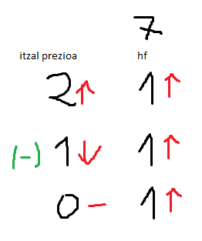
 |  |  |  |  |  |  |  | *
Celdas de variables
 |  |  | Final | Reducido | Objetivo | Permisible | Permisible
 | Celda | Nombre | Valor | Coste | Coeficiente | Aumentar | Reducir
 | $C$4 | Aldagaien balioak x1 | 2 | 0 | 1 | 1 | 1E+30
 | $D$4 | Aldagaien balioak x2 | 5 | 0 | 1 | 1E+30 | 0.5

Restricciones
 |  |  | Final | Sombra | Restricción | Permisible | Permisible
 | Celda | Nombre | Valor | Precio | Lado derecho | Aumentar | Reducir
 | $F$7 | Guztira | 1 | 0 | 2 | 1E+30 | 1
 | $F$8 | Guztira | 9 | 2 | 9 | 0.2 | 1.6666666667
 | $F$9 | Guztira | 11 | -1 | 11 | 2.5 | 0.25
 |  |  |  | *

